Sheet1
北方华创 - 问题整理
序号 | 时间 | 问题 | 解答
1 | 2026.3.8 | 有没有往届案例或学习资料？ | 北方华创往届案例这边是没有的，首次出题。学习资料可以参考b站上的强化学习优化拓扑的应用
2 | 2026.3.11 | 企业能否提供服务器环境以帮助训练？ | 关于你提出的算法训练算力需求，公司内部进行了讨论。我们认为，探索低成本、高效率的算法方案，本身就是一项极具价值的科研挑战。 目前业界的前沿方向，如PPO/DPO算法的优化、代理模型的应用等，都在致力于摆脱对大规模算力的依赖。我们非常希望你能以此为契机，自主探索出一条轻量化的技术路径。这不仅能完成本次任务，更能锻炼你在资源受限场景下解决核心问题的能力——这种能力在未来的学术或职业生涯中都会让你脱颖而出。 如果你在探索技术路线时需要任何思路上的探讨，或者需要一些小规模算力进行方案验证，团队随时愿意提供支持。期待你拿出一个惊艳的“轻量化”方案！
3 | 2026.3.13 | 请问赛题中说电极位置固定，同时又说推荐的初始钨棒初始胚料尺寸钨棒长度为15mm，那么是否指赛题要求团队制作出来的电热棒两端距离严格在15mm？ | 要求团队制作出来的电热棒两端距离严格在15mm，是的没错
4 | 2026.3.13 | 请问题目中给出的“推荐初始胚料”是半径2.5mm，长度15mm圆柱，是否意味着参赛队伍要严格从这个圆柱设计开始进行强化学习？ | 是
5 | 2026.3.17 | 赛题，工具和参考案例在哪 | 赛题详见官网：http://univ.ciciec.com/nd.jsp?id=1010#_jcp=1 参考案例：无，首次出题。参考案例暂无往届具体案例，建议在公开发表的文献和论坛上查找，如强化学习应用于结构拓扑优化方向文章，工具不局限于赛题提供的参考建议，可自行选择开源工具和合法授权的商业软件
6 | 2026.3.23 | 请问赛题只能用强化学习来优化吗，其他不属于强化学习范畴的机器学习方法可以吗？是否会判定离题或者扣分。 | 可以采用其他机器学习方法，不会判定离题或者扣分
7 | 2026.3.24 | 各轮次比赛的时间安排 | 见大赛官网：http://univ.ciciec.com 第十届赛事主要日程安排如下，如有调整以大赛官网正式通知为准。 （1）报名时间：2026年1月-3月，报名截止日期：2026年3月31日，赛题软硬件申请及发放日程以各题目具体规定为准。 （2）校内选拔赛时间（可选）：2026年5月7日之前 （3）初赛作品提交：2026年5月7日截止，评审时间：2026年5月 （4）分赛区决赛：2026年6月-7月（具体时间、地点待定） （5）全国总决赛：2026年7月下旬（具体时间、地点待定）
8 | 2026.3.26 | 请问赛题的5mm*15mm的钨圆柱加100V直流，参数是正确的吗？实际仿真中100V对于这个钨柱来说太大了 | 针对本赛题中尺寸的设置，100V指实际仿真计算中的电压使用上限。因通过变形钨的半径逐渐减小，导致其电阻增大，此时为了达到尽可能大的功率，外加电压需要适当增大，但在仿真不能超过100V。
9 | 2026.3.26 | 关于智能体决策方面我们认为赛题存在可能产生歧义的部分 智能体对器件进行决策是发生在通电前还是通电过程中？我们的理解是智能体每次做出决策后将新的拓扑结构的器件送入仿真，得到仿真结果即reward后再进行下一步决策优化器件，仿真过程中不对器件进行拓扑变换。这是基于两点考验：1.实际工艺过程中通电后进行拓扑变换不现实。2.这样才能保证拓扑优化前后体积严格相等，否则通电后会产生质量蒸发 但赛题在某些地方又否定了这一观点：1.智能体的状态空间需要包含温度场等内容，但通电前温度场是默认初始化的，实际上是不需要的 2.进阶任务中提到需要归纳智能体“何时”进行决策，这里的“何时”似乎是指的通电后的某一时间？ | 同学前半段的理解大体上没问题。但要注意的是，题目本身对于“不通电”的场景并不感兴趣，当当前几何与属性指标都具备时，体素变换可以认为是一个“离线计算”过程。得到温度和蒸发计算结果后，完整的状态更新才完成（即同时包含了几何信息和属性指标信息）。
10 | 2026.3.26 | 另外，关于寿命判断中特征尺寸的选取，是自行定义即可吗 赛题提及若采用体素网格法则分辨率为0.1mm，这里的0.1mm是最大分辨率还是最小分辨率，因为对圆柱体做体素划分是不可能以等长立方体分割的，只能以非等长六面体分割，这就存在分辨率之间的差异 | 0.1mm为体素多个空间尺度中的最小尺寸
11 | 2026.3.26 | 针对问题9，疑问在于智能体的状态空间是否需要除几何信息之外的其他信息，因为一旦初始对几何信息确定，在给定的边界条件下最终仿真得到的其他属性是唯一可确定的 | 属性指标信息可以作为驱动几何迭代的输入之一，尽管当几何确定后模拟计算结果也随之确定。属性指标的计算归根结底是个中间过程，其结果作为当前几何计算“优劣”的判据，可以用于算法中的评价体系或惩罚体系。不一定必须作为智能体的“状态空间”成分。
12 | 2026.3.26 | 针对问题8，电压设置的初始值以及增加的方式也会对钨的寿命产生很大的影响，这样怎么看提升的指标呢？ | 每个固定的几何下存在功率输出最大方案（低于W熔点）和兼顾辐射与蒸发的最优功率输入，这决定了改几何的“额定工况”。“额定工况参数”对于给定的物理模型是可以通过计算得到的（当然，可以使用各种方案）。这部分属于建模的一部分。
13 | 2026.3.30 | 1. 赛题中说特征尺度变化超过20%即为失效，这个特征尺度是需要自己定义的吗？2. 赛题中说优化后的部件材料体积与原材料体积相等，也就是说不管怎么优化，最终体积都必须是93.75π是吗？3. 赛题中有没有限制圆柱两侧电极形状必须是直径5mm的圆形不能发生改变。 | 1. 根据自己优化出来的形状进行定义； 2. 体积不变，只改变形状； 3. 电极保持不变，只要优化出来的器件与电极连接即可（连接处可以很细或很粗，但需要接触），无需考虑接口处额外的机械设计。
14 | 2026.3.30 | 电极一定是5mm的圆形吗？ | 是的，电极一定是5mm的圆形
15 | 2026.4.2 | 那个体积不变是指圆柱体空间体积不变，即最终材料实体必须始终限制在这个圆柱内部。还是指材料体积不变，即原始毛坯是这个圆柱，但允许优化之后再更大空间内重分布，只要求材料总的体积不变 | 材料总的体积不变
16 | 2026.4.3 | 题目中的外接球是什么意思 | 外接球可以认为是一个0K，发射率为1的面，用于统计加热器的有效辐射。
17 | 2026.4.6 | 电压设定逻辑提到由于拓扑优化会改变电阻，需根据当前几何结构计算达到 3000℃ 所需的实际电压，这个实际电压是在不超100V的情况下越高越好吗？ | 100V可以认为是系统允许的最大电压上限。在特定的几何下，综合表面辐射和蒸发（寿命），总是可以寻得一个“最优”的温度。在对应的温度下，稳态的电压不能大于100V（即该几何下对应的“额定电压”）。尽管在升温过程中，特别是冷态下电阻很低，流过系统的电流可能很大，但我们这里忽略这个问题（在实际工况下会对电压阶跃幅度做限制，同时也存在过流保护）。
18 | 2026.4.7 | 请问接触电极的两个端面要考虑向外辐射和升华吗？ | 不需要
19 | 2026.4.10 | 请问如果材料比如初始圆柱无法升压到100v，即升压过程中材料就过温了，那么辐射应该如何计算呢？是取整个周期内的平均辐射还是过温前最后一个时刻的辐射？还有我看题目上在赛题描述的问题定义里面写最大化能量转换效率，但是在后面又写了要让净辐射功率尽可能大，请问最终的目标是哪个呢？ | A1：参考上面问题17的回答； A2：辐射取稳态温度下的值，作为额定工况； A3：转换效率的计算需要考量加热器的耗散通道，例如气体对流/传导散热和导线上传导散热等。在本题目中没有给出具体的耗散环境，因此不用考虑这个部分。但本题目中着重强调了“0-3um的辐射”，可以认为在这之外的部分是“耗散”。这部分需要考虑，并且和“净辐射功率”合在一起，应当理解最重要的目标为“0-3um波段内的净辐射功率尽可能大”。当然，一些同学想进一步考虑这部分能量与总的电能的比值优化，可以作为加分项，但考虑到在特定的几何下，温度越高，辐射通量越大，且光谱越偏向短波区域，这两个目标得到的结果可能是接近的。
20 | 2026.4.11 | 如果材料在升压过程中就过温失效了，那个这个整个生命周期内的平均辐射功率应该如何定义呢？整个生命周期电压都还没达到100v的稳定值。是不是需要用一个更低的电压做稳态分析 | 如果同学想给出一个“升温轨迹”，并计算在一个动态过程下的整体性能，这是我们鼓励的。赛题本身可以聚焦“额定参数”，具体可见前面问题17的回答。
21 | 2026.4.15 | 最终技术文档能否以latex+pdf格式提交，因公式过多word不便编辑和排版 | 可以
22 | 2026.4.17 | 企业能否提供初始未改变形状的钨棒在真实情况实际给定电压下的多物理过程及相关数据以便我们自行做初步验证？ | 初始几何下，无法采用100V电压进行计算，此时无论钨棒被加热到多少度（熔点以下），均不能达成一个有意义的额定工况（即稳态）。如何处理可参考问题17的回答. 在初始几何下，不考虑通过气体和导线的线性耗散，仅通过辐射耗散时，额定电压最大不到0.3mV。考虑钨棒内部的热传导（边界电极假设有良好的冷却，保持在较低温度），钨棒中心的温度将比边界更大，对应额定电压会更低。
23 | 2026.4.17 | 钨胚两端和接触的电极的传导散热要算进去吗 | 计算热传导至少需要边界条件。如果同学在仿真过程中进一步考虑传导后的温度分布，可以计算这部分。这里有两种轴向边界条件可供同学们选择：1）无穷远边界条件：认为电极（铜）在无穷远处为室温；2）固定温度边界条件：认为电极（铜）的温度为室温（即，假设良好的导线冷却）。在这部分计算里忽略接触热阻和接触电阻。在电的计算中，注意额定电压是加在钨两侧的，而非加在整个电路上的（即无需考虑电极中的电压降）。而在其他“自由表面”（如初始几何的极向方向），只需要考虑辐射即可，这部分既可以作为边界条件来计算（从而计算出沿着径向的温度分布），也可以简化为“源”项来进行估算。
24 | 2026.4.18 | 初赛和复赛的代码结果有所调整可以么？ | 可以
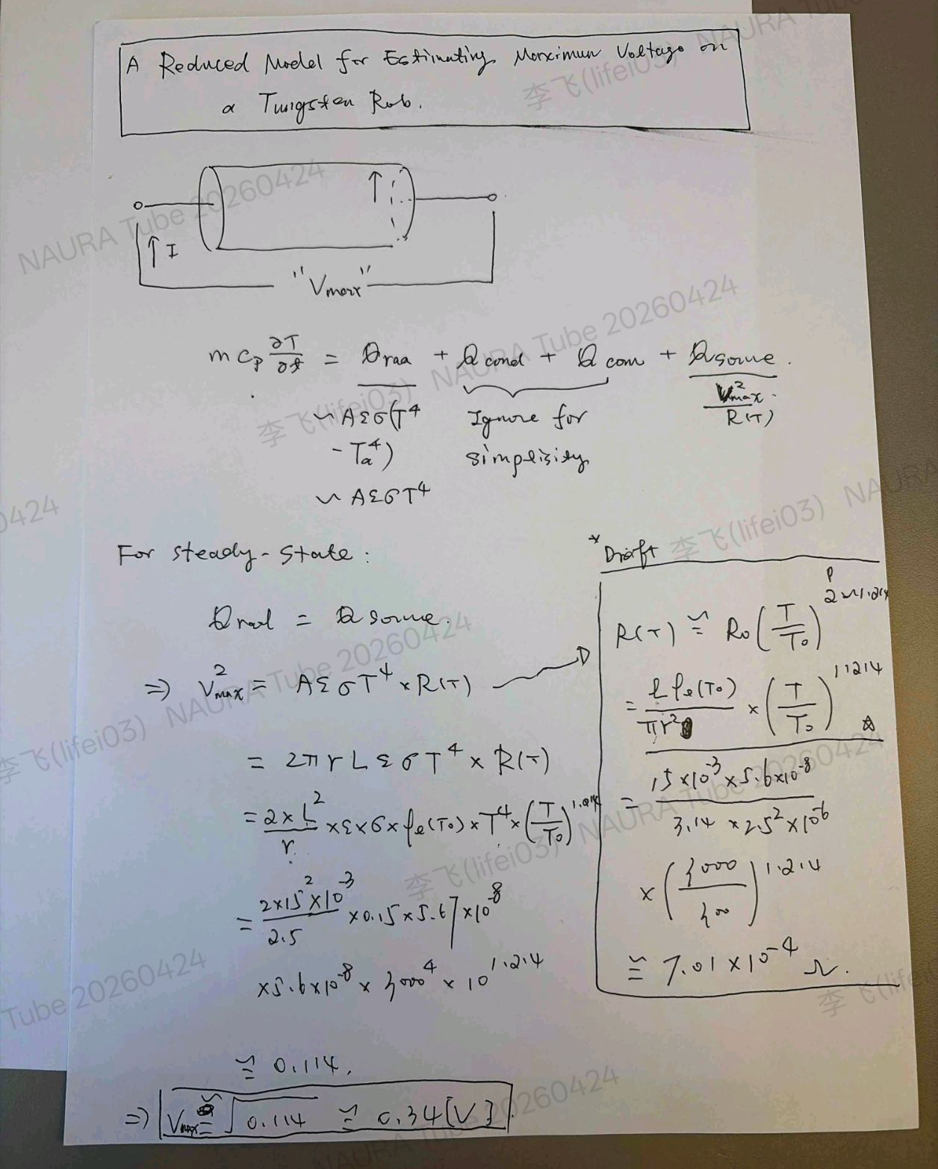
25 | 2026.4.22 | 针对问题22的回答，这里的不到0.3mv时指，若给定该初始电压，器件在稳态后大约达到3000k吗？但我们通过多个仿真工具的结果都是在300k室温下，初始给定约0.49v则稳态后约不到3000k，这个差距似乎有些大？

